UnGolPerLaPediatriaDiVercelli
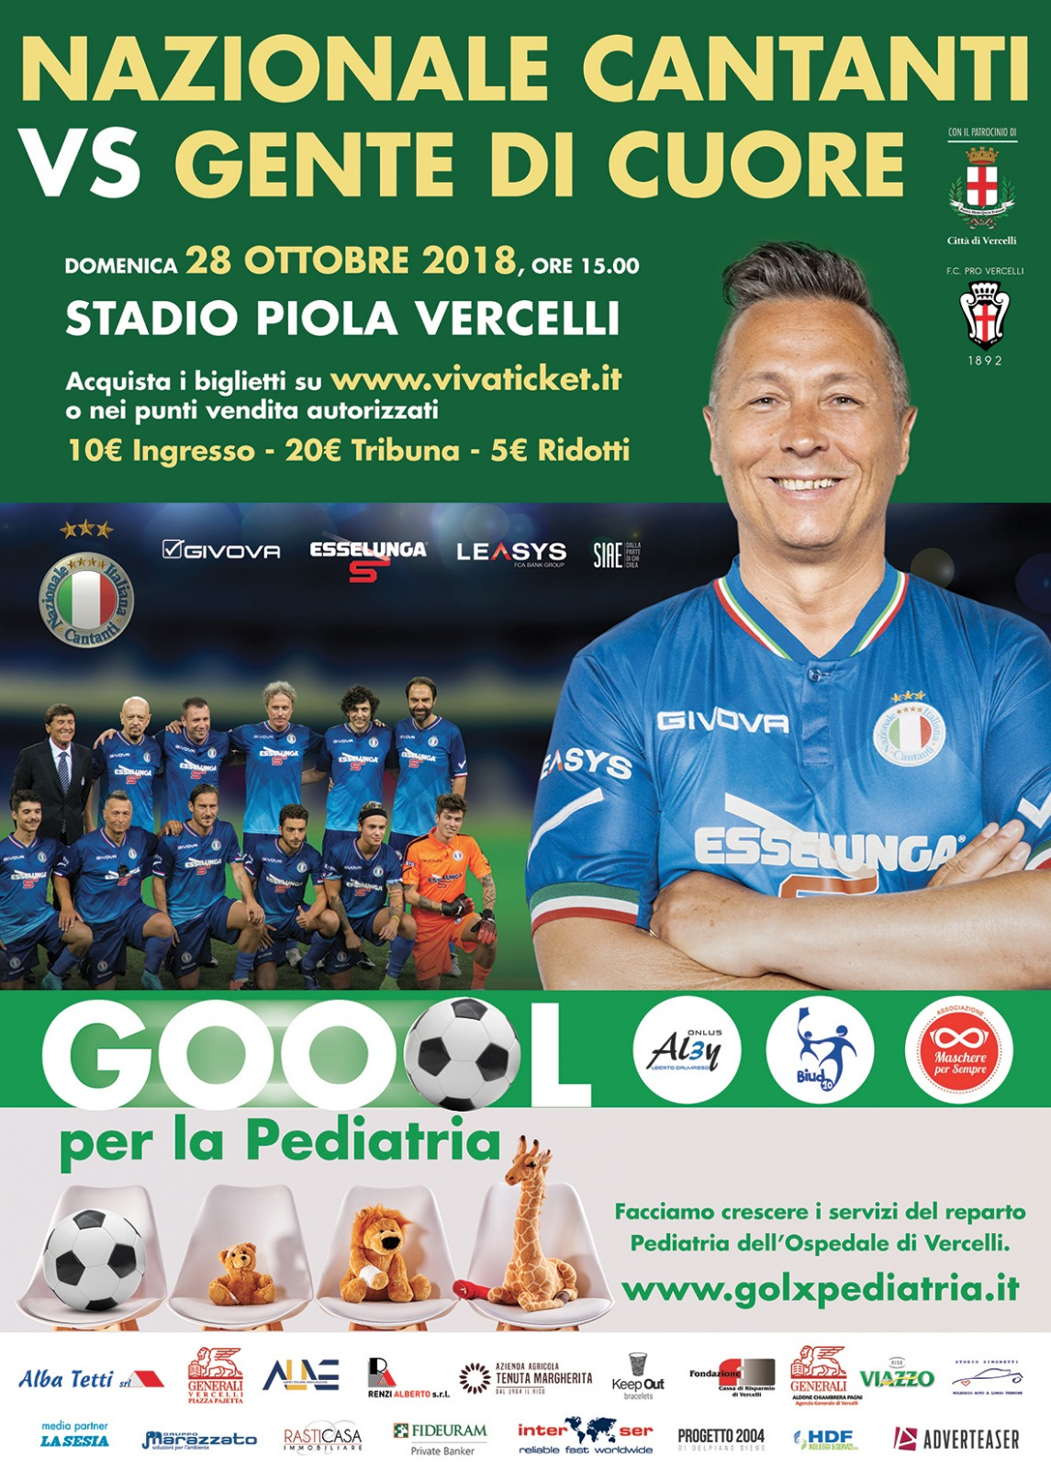
Domenica 28 ottobre 2018 alle ore 15:00 presso lo Stadio Silvio Piola di Vercelli si svolgerà una partita di calcio a scopo benefico che vedrà impegnata la Nazionale Cantanti contro una rappresentativa in cui saranno inseriti alcuni tesserati di questo Comitato Provinciale selezionati tra le finaliste dello scorso campionato

Vista l’enorme risonanza della manifestazione, il CSI di Vercelli si adopera nella collaborazione alla vendita dei biglietti, rendendosi disponibile nella promozione e nella raccolta delle adesioni

I biglietti sono prenotabili inviando il form compilato all'indirizzo mail: info@csi.vercelli.it

Società | codice CSI

Tribuna | n° | 0 | cad. € 20,00 | € -
Rettilineo e curve | n° | 0 | cad. € 10,00 | € -
Ridotti da 6 a 11 anni | n° | 0 | cad. € 5,00 | € -

importo complessivo |  |  |  | € -

l'importo dovrà essere versato con bonifico al C.S.I. di Vercelli che provvederà ad acquistare i tagliandi

